S25030801 送货单
汭 珩 发 货 清 单

 |  |  | Shipping Date 发货日期: | 2025-11-10
 |  |  | 快递单号: | SF2054242115009/SF3279305827505
ORDER NR | Item Code | ARTICLE | Colour | Size | Order Qty | Back-up Qty | Total Qty | Carton #/Total | Net Weight (kg) | Gross Weight (kg) | REMARK
订单号 | 产品型号 | 款号 | 颜色 | 尺码 | 订单数 | 备品数 | 实发数量 | 总箱数\箱号 | 净重（公斤) | 毛重（公斤) | 备注
FT09178 | SP269966HN |  | 422C | 4/5 | 354 | 46 | 400 | 2-2 | 4.66 | 4.30 | 34.5*25.5*20CM 顺丰：SF2054242115009
 |  |  |  | 6/7 | 706 | 94 | 800
 |  |  |  | 8 | 858 | 92 | 950
 |  |  |  | 10/12 | 606 | 94 | 700
 | SP269967OP | 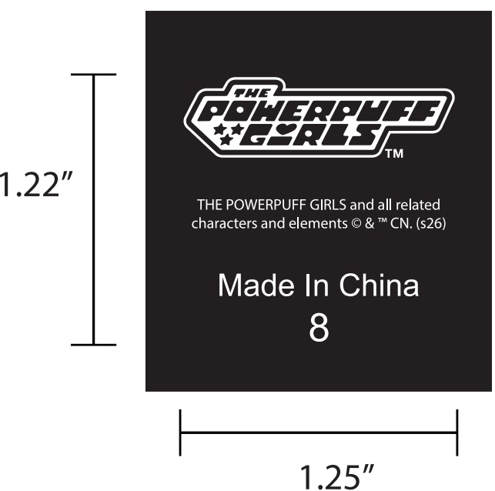 | WHITE白色 | 4/5 | 430 | 70 | 500
 |  |  |  | 6/7 | 858 | 92 | 950
 |  |  |  | 8 | 1034 | 166 | 1200
 |  |  |  | 10/12 | 732 | 68 | 800
 | SP269968MA | 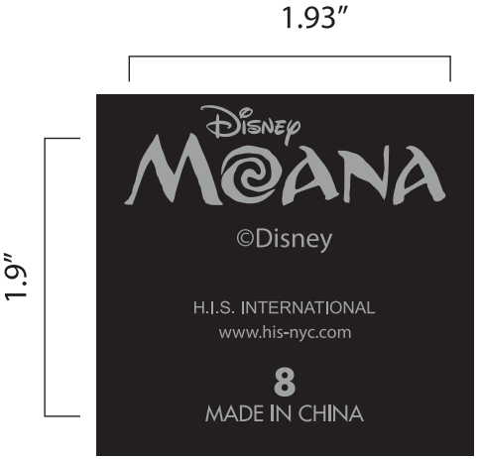 | 422C | 4/5 | 430 | 90 | 520
 |  |  |  | 6/7 | 504 | 96 | 600
 |  |  |  | 8 | 656 | 94 | 750
 |  |  |  | 10/12 | 304 | 46 | 350
订单号 | 产品型号 | 款号 | 颜色 | 尺码 | 订单数 | 备品数 | 实发数量 | 总箱数\箱号 | 净重（公斤) | 毛重（公斤) | 备注
FT09178 | SP269965LS | 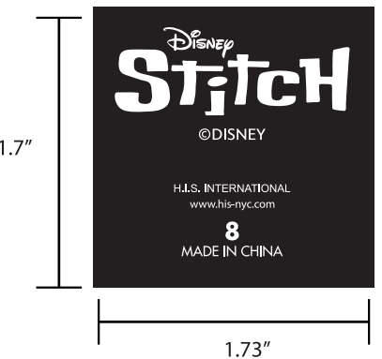 | WHITE白色 | 4/5 | 882 | 68 | 950 | 2-1 | 6.22 | 5.76 | 40*27.5*30CM 顺丰：SF3279305827505
 |  |  |  | 6/7 | 1664 | 186 | 1850
 |  |  |  | 8 | 1714 | 136 | 1850
 |  |  |  | 10/12 | 934 | 116 | 1050
FT09179 | SP2639363HE |  | 422C | 4/5 | 114 | 6 | 120
 |  |  |  | 6/7 | 240 | 60 | 300
 |  |  |  | 8 | 291 | 29 | 320
 |  |  |  | 10/12 | 203 | 37 | 240
 | SP2639955KS |  | 186C2 | 4/5 | 51 | 29 | 80
 |  |  |  | 6/7 | 89 | 21 | 110
 |  |  |  | 8 | 102 | 18 | 120
 |  |  |  | 10/12 | 51 | 29 | 80
 | SP262037HN |  | 422C | 4/5 | 215 | 25 | 240
 |  |  |  | 6/7 | 215 | 25 | 240
 |  |  |  | 8 | 291 | 59 | 350
 |  |  |  | 10/12 | 140 | 10 | 150
 | SP202039LS |  | WHITE白色 | 4/5 | 203 | 37 | 240
 |  |  |  | 6/7 | 392 | 28 | 420
 |  |  |  | 8 | 404 | 46 | 450
 |  |  |  | 10/12 | 215 | 35 | 250
 | SP202038OP |  | WHITE白色 | 4/5 | 89 | 11 | 100
 |  |  |  | 6/7 | 165 | 35 | 200
 |  |  |  | 8 | 203 | 47 | 250
 |  |  |  | 10/12 | 140 | 10 | 150
 | SP202040AN |  | 422C | 4/5 | 102 | 48 | 150
 |  |  |  | 6/7 | 114 | 36 | 150
 |  |  |  | 8 | 152 | 48 | 200
 |  |  |  | 10/12 | 64 | 16 | 80

 |  |  |  |  | 16911 |  | 19210

箱贴 -1
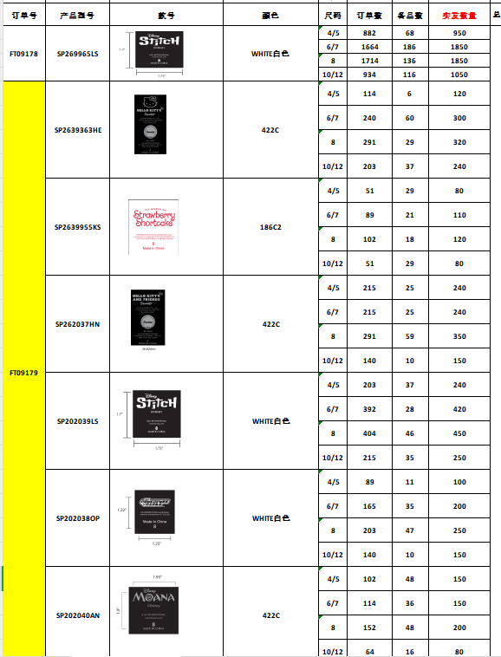
 |  |  | 装箱明细
Factory name (工厂名称)
PO. Number(订单号) | FT09178 & FT09179
Product Code.(产品编号) | SP2639363HE纯白小猫 SP202039LS 史迪奇 SP269965LS史迪奇 FT09178 SP262037HN黄底小猫 SP2639955KS樱花红连衣裙 SP202040AN 桔底树叶 SP202038OP粉底蝴蝶结 | Carton No.(箱号):
Inner Packages(包装方式） | 详见右侧明细 | 2/1
Carton Dimension（箱规） | 40*27.5*30cm
Gross Weight（毛重） | 6.22kg
Net Weight（净重） | 5.76kg
Remark（备注）

箱贴 -2
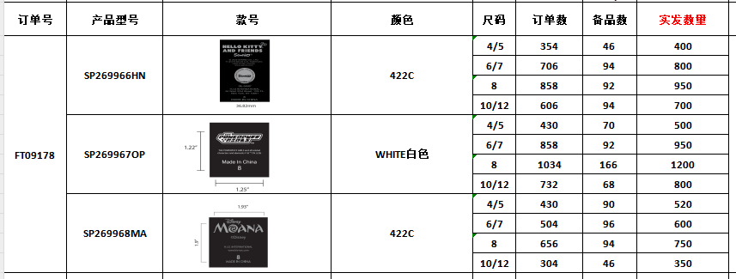
 |  |  | 装箱明细
Factory name (工厂名称)
PO. Number(订单号) | FT09178
Product Code.(产品编号) | SP269968MA桔底树叶 SP269966HN 黄底小猫 SP269967OP粉底蝴蝶结 | Carton No.(箱号):
Inner Packages(包装方式） | 详见右侧明细 | 2/2
Carton Dimension（箱规） | 34.5*25.5*20cm
Gross Weight（毛重） | 4.66kg
Net Weight（净重） | 4.3kg
Remark（备注）

